상품제안서
쓰리세븐777 SS-42000 구급함 | 상품코드: F09343

 |  |  |  |  |  |  | 02-412-0044 | www.easy1.co.kr
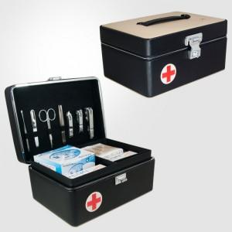

【상세/제작정보】 | - 기본수량 미만시 인쇄비 별도금액 추가됩니다.

【인쇄/포장옵션】 | 실크 / 포장지포장

【공급단가】 | 수량 | 20~ | 100~ | 300~ | 500~ | 1,000~
*VAT별도 | 단가 | 127,380원 | 125,420원 | 122,480원 | 117,580원 | 112,680원

【상품 URL】 | http://www.easy1.co.kr/src/goods_detail.php?gdno=9343

